画面詳細(受講生)
プロジェクト名 |  |  |  | システム名 |  | テスト仕様書 画面レイアウト設計 |  |  |  |  |  |  |  | 作成者 |  | 作成日 |  | 更新者 |  | 更新日
体験型Java研修 |  |  |  | LMS学習管理システム |  | 勤怠管理画面 |  |  |  |  |  |  |  | 田中碧音 |  | 2026-05-19

 | 画面イメージ

 | 【受講生権限】
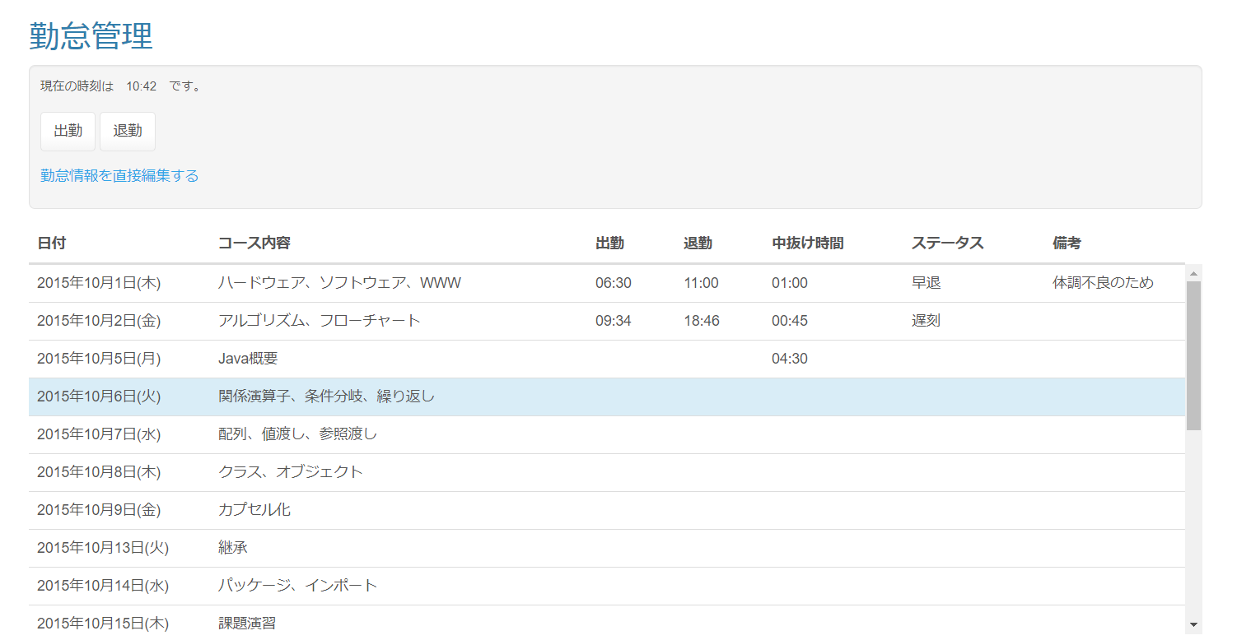

 | エラーメッセージ

 | 出勤／退勤確認ダイアログ |  |  |  |  |  |  |  | 過去日未入力確認ダイアログ

 | 【その他の権限】 |  | Task.72
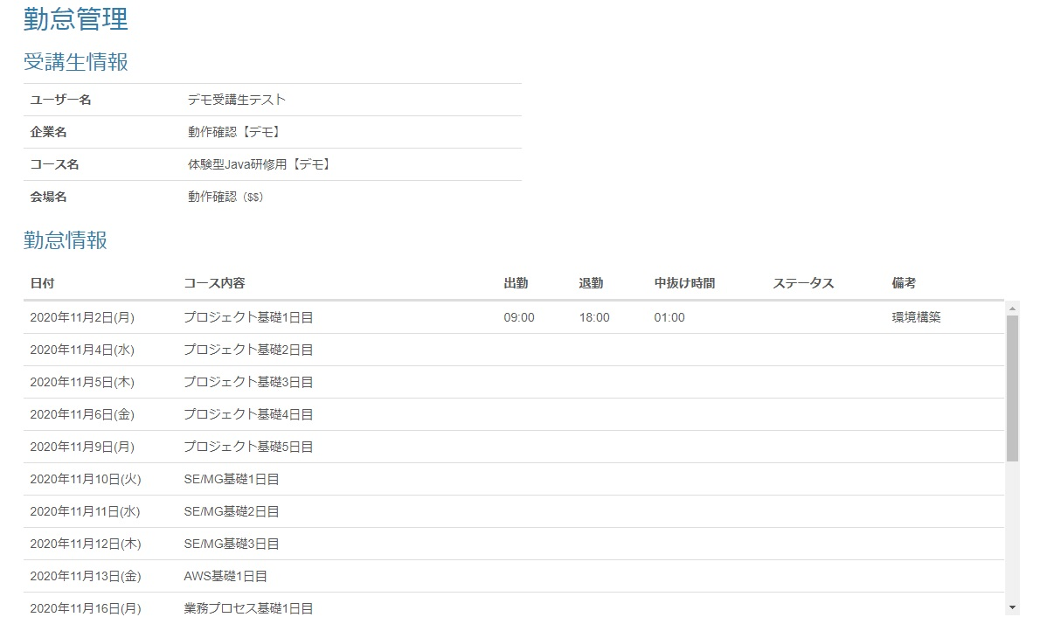

 | 画面表示項目
 | No | 項目名 |  |  | データ元 |  |  |  |  |  | 備考 |  |  |  |  |  |  |  | 権限ごとの 表示可否 |  |  |  |  | 実施日 |  | 実施者 |  | 初回 OK/NG |  | 再試験 OK/NG |  | 再々試験 OK/NG |  | 補足（試験観点）
 |  |  |  |  | テーブル名 |  |  | フィールド |  |  |  |  |  |  |  |  |  |  | 受 | 講 | 企 | 管 | 育
 | 1 | タイトル |  |  | - |  |  | - |  |  | 「勤怠管理」 |  |  |  |  |  |  |  | ○ |  | ○ |  |  | - |  | - |  | - |  | - |  | - |  | -
 | 2 | 現在時刻 |  |  | - |  |  | - |  |  | 「現在の時刻は （現在時刻HH:MM形式） です。」と表示 |  |  |  |  |  |  |  | ○ |  | - |  |  | - |  | - |  | - |  | - |  | - |  | -
 | 3 | 『出勤』ボタン |  |  | - |  |  | - |  |  |  |  |  |  |  |  |  |  | ○ |  | - |  |  | - |  | - |  | - |  | - |  | - |  | -
 | 4 | 『退勤』ボタン |  |  | - |  |  | - |  |  |  |  |  |  |  |  |  |  | ○ |  | - |  |  | - |  | - |  | - |  | - |  | - |  | -
 | 5 | 『勤怠情報を直接編集する』リンク |  |  | - |  |  | - |  |  |  |  |  |  |  |  |  |  | ○ |  | - |  |  | - |  | - |  | - |  | - |  | - |  | -
 | 勤怠一覧
 | 6 | 日付 |  |  | m_section |  |  | date |  |  | yyyy年mm月dd日(E)形式 |  |  |  |  |  |  |  | ○ |  | ○ |  |  | - |  | - |  | - |  | - |  | - |  | -
 | 7 | セクション名 |  |  | m_section |  |  | section_name |  |  |  |  |  |  |  |  |  |  | ○ |  | ○ |  |  | - |  | - |  | - |  | - |  | - |  | -
 | 8 | 出勤時刻 |  |  | t_student_attendance |  |  | training_start_time |  |  | hh:mm形式 |  |  |  |  |  |  |  | ○ |  | ○ |  |  | - |  | - |  | - |  | - |  | - |  | -
 | 9 | 退勤時刻 |  |  | t_student_attendance |  |  | training_end_time |  |  | hh:mm形式 |  |  |  |  |  |  |  | ○ |  | ○ |  |  | - |  | - |  | - |  | - |  | - |  | -
 | 10 | 中抜け時間 |  |  | t_student_attendance |  |  | blank_time |  |  | hh:mm形式 |  |  |  |  |  |  |  | ○ |  | ○ |  |  | - |  | - |  | - |  | - |  | - |  | -
 | 11 | ステータス |  |  | t_student_attendance |  |  | status |  |  |  |  |  |  |  |  |  |  | ○ |  | ○ |  |  | - |  | - |  | - |  | - |  | - |  | -
 | 12 | 備考 |  |  | t_student_attendance |  |  | note |  |  |  |  |  |  |  |  |  |  | ○ |  | ○ |  |  | - |  | - |  | - |  | - |  | - |  | -
 | 過去日未入力確認ダイアログ
 | 13 | ダイアログタイトル |  |  | - |  |  | - |  |  |  |  |  |  |  |  |  |  | ○ |  | - |  |  |  |  |  |  |  |  |  |  |  |  | ・「（URL）の内容」と表示されていること
 | 14 | メッセージ |  |  | - |  |  | - |  |  |  |  |  |  |  |  |  |  | ○ |  | - |  |  |  |  |  |  |  |  |  |  |  |  | ・「過去日の勤怠に未入力があります」と表示されていること
 | 15 | 『OK（過去日未入力確認）』ボタン |  |  | - |  |  | - |  |  |  |  |  |  |  |  |  |  | ○ |  | - |  |  |  |  |  |  |  |  |  |  |  |  | ・「OK」と表示されていること ・ボタン押下時、ダイアログが非表示となり勤怠管理画面が表示されること

 | 入力パラメータ
 | No | 項目名 |  |  | 物理名 |  | コントロール |  |  | FORMクラスの入力チェック |  |  |  |  | 送信 方法 |  | 備考 |  |  |  |  |  | 実施日 |  | 実施者 |  | 正常 初回 OK/NG |  | 異常 初回 OK/NG |  | 正常 再試験 OK/NG |  | 異常 再試験 OK/NG |  | 正常 再々試験 OK/NG | 異常 再々試験 OK/NG | 補足（試験観点）
 |  |  |  |  |  |  |  |  |  | 必須 | 桁数 | 最大値 | 最小値 | その他
 | 『OK(過去日未入力確認ダイアログ）』ボタン押下
 | - | なし |  |  | - |  | - |  |  | - | - | - | - | - | - |  |  |  |  |  |  |  | - |  | - |  | - |  | - |  | - |  | - |  | - | - | -
 | 『出勤』ボタン押下
 | - | なし |  |  | - |  | - |  |  | - | - | - | - | - | - |  |  |  |  |  |  |  | - |  | - |  | - |  | - |  | - |  | - |  | - | - | -
 | 『退勤』ボタン押下
 | - | なし |  |  | - |  | - |  |  | - | - | - | - | - | - |  |  |  |  |  |  |  | - |  | - |  | - |  | - |  | - |  | - |  | - | - | -
 | 『勤怠情報を直接編集する』リンク押下
 | - | なし |  |  | - |  | - |  |  | - | - | - | - | - | - |  |  |  |  |  |  |  | - |  | - |  | - |  | - |  | - |  | - |  | - | - | -

